قرار مساحي0
 |  |  |  |  |  | رقم القرار :
 |  |  |  |  |  | تاريخ الإصدار:
 |  |  |  |  |  | تاريخ الانتهاء:

(قرار مساحي)
المنطقة: |  |  |  |  | المحافظة:
اسم المشروع: |  |  |  |  | رمز المشروع:
رمز المنتج: |  |  |  |  | نوع الأرض:
اسم المستحق: |  |  |  |  | رقم الهوية
الاتجاه | الحدود والاطوال طبقًا للمخطط |  |  |  | 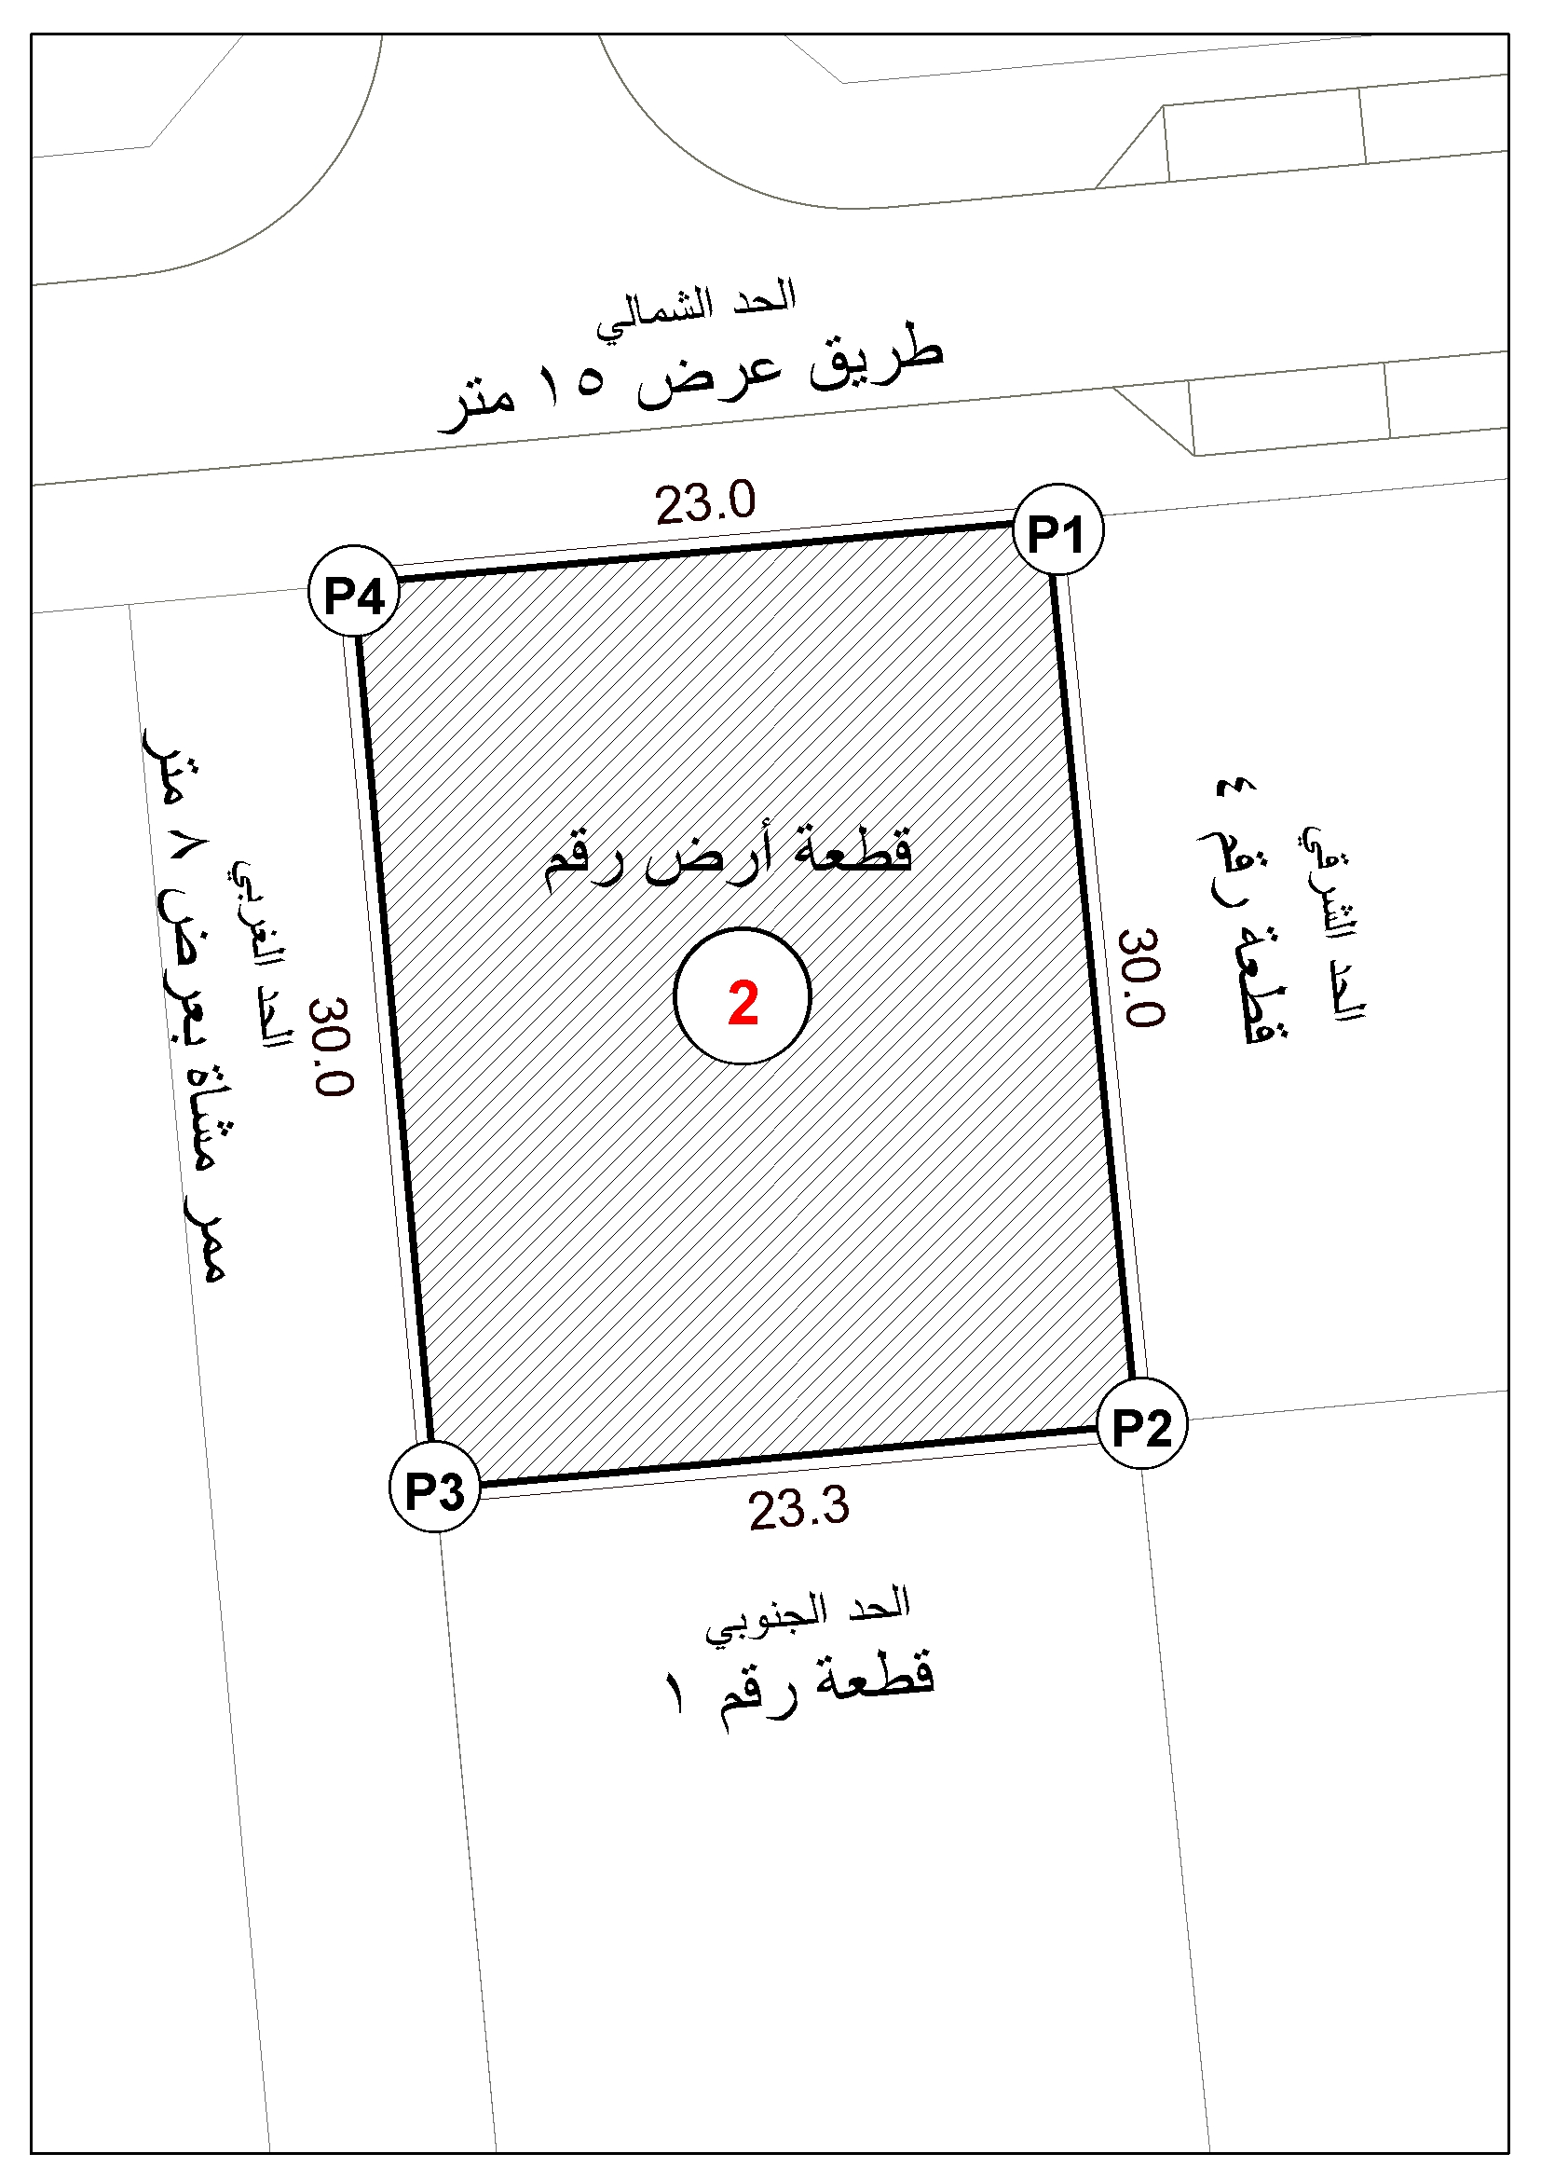 كروكي قطعة الأرض:
الشمال |  |  | بطول / متر
الجنوب |  |  | بطول / متر
الشرق |  |  | بطول / متر
الغرب |  |  | بطول / متر
المساحة : | 694.1
رقم القطعة: | 2 |  | رقم البلك: | 1
احداثيات اركان القطعة
NORTHING |  | EASTING |  | P.No.
 |  |  |  | P1
 |  |  |  | P2
 |  |  |  | P3
 |  |  |  | P4
0 |  | 0 |  | P5
0 |  | 0 |  | P6
المساح |  |  |  |  | تم إعداد بيانات قطعة الأرض بالإحداثيات الموضحة ومطابقة للطبيعة.
الرسام
المهندس
اعتماد فرع الوزارة بمنطقة
تدقيق: المهندس / |  |  |  |  | تصديق: مدير عام فرع الوزارة
المراجع / |  |  |  |  | المهندس/
 |  |  |  |  | الختم الرسمي

